Foglio1
estratto o riflessione | tema | testo | fonte
ESTRATTO | ALIMENTAZIONE SOSTENIBILE | Tutti i dati di ScienceMag sono stati tradotti qua in grafici | https://ourworldindata.org/environmental-impacts-of-food
ESTRATTO | ALIMENTAZIONE SOSTENIBILE | 1. 5 Impacts indicators: 1. land use 2. freshwater withdraws weighted by local water scarcity 3. GHG (greenhouse gases) 4. acidifying emissions 5. eutrophying emissions (runoff of excess nutrients into the surrounding environment and waterways, which affect and pollute ecosystems. 2. Food supply chain (=filiera produttiva caratterizzata da diversi passaggi produttivi, può essere lunga o corta) = 13.7 billion metric tones of Co2 eq (equivalents) = 32% of global terrestrial acidification = 78% eutrophication 3. In the food supply chain, the most environmental impacting step is the farm stage, representing 61% GHG emissions, 79% acidification and 95% eutrophication 4. HOW TO MITIGATE IMPACTS TROUGH PRODUCERS --> 1. Enable producers to monitor multiple impacts, estimating previouse producers impacts 2. Set and incentivize mitigation targets (setting regional and sector-specific targets, making choices align with local and global priorities) 3. Meet targets by choosing from multiple practice changes 4. Communicate impacts up the supply chain 5. HOW TO MITIGATE IMPACTS TROUGH CONSUMERS --> Communicating average product impacts to consumers enables dietary change and should be pursued. Though dietary change is realistic for any individual, widespread behavioral change will be hard to achieve in the narrow timeframe remaining to limit global warming and prevent further, irreversible biodiversity loss. Communicating producer impacts allows access to the second scenario, which multiplies the effects of smaller consumer changes. 6. HOW TO REDUCE ENVIRONMENTAL IMPACT --> vedi immagine sotto | https://science.sciencemag.org/content/360/6392/987
ESTRATTO | ALIMENTAZIONE SOSTENIBILE | 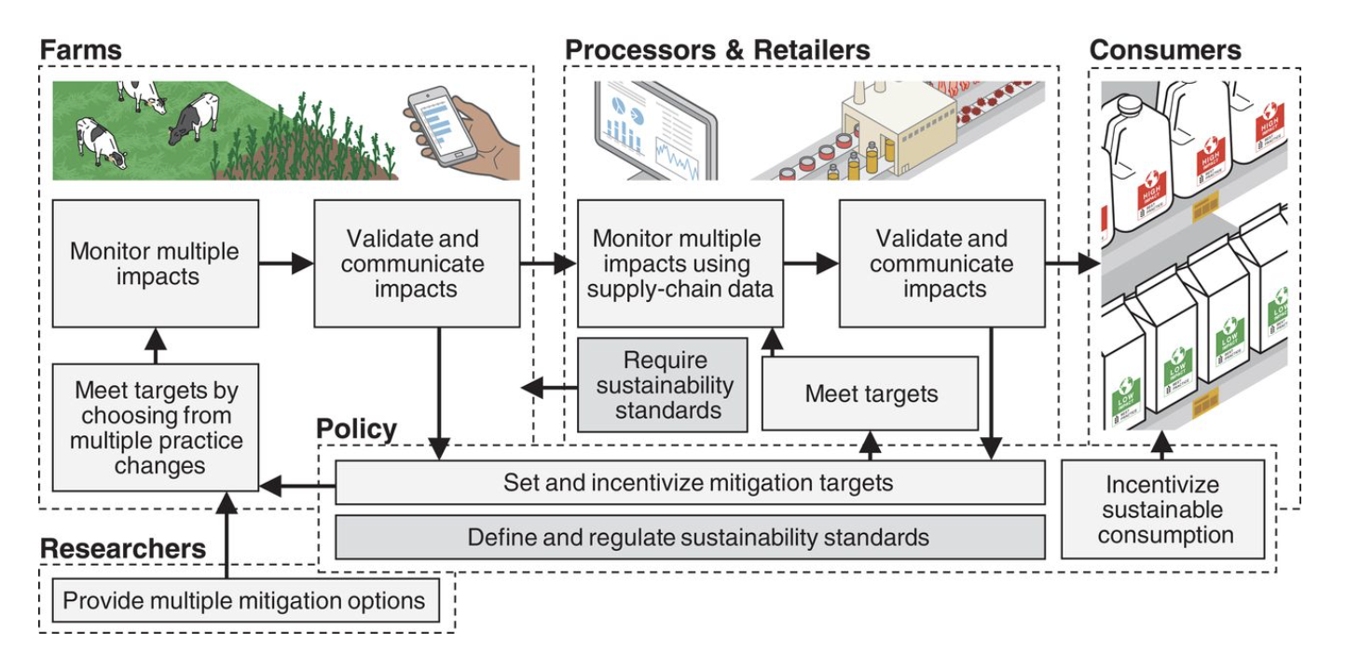 | https://science.sciencemag.org/content/360/6392/987
CONSIDERAZIONE PERSONALE | PESCA | LAND USE --> I prodotti che prevedono un utilizzo più intensivo di terra sono il cioccolato fondente, la carne bovina e la carne di agnello e montone. PERCHÈ PER IL PESCE L'UTILIZZO DEL SUOLO È SEGNATO A ZERO, QUANDO LA PESCA INTENSIVA PREVEDE ANCHE IL RASCHIAMENTO DEI FONDALI MARINI E IL CONSEGUENTE ANNIENTAMENTO DELLA FAUNA MARINA? PERCHÈ È SEGNATO A ZERO QUANDO LA PESCA D'ALLEVAMENTO, ACQUACOLTURA, PREVEDE CHE LE SPECIE ACQUATICHE COLTIVATE DIPENDANO SEMPRE PIU DAGLI INPUT DI MANGIMI PROVENIENTI DA FONTI AGRICOLE? | https://www.pnas.org/content/115/20/5295
ESTRATTO | PESCA | Seafood has a much lower impact on space and freshwater than land-based food. | https://sustainablefisheries-uw.org/seafood-101/cost-of-food/
CONSIDERAZIONE PERSONALE | PESCA | PERCHÈ NEL DATASET CI SI RIFERISCE SOLO ALL'ITTICOLTURA E NON ALLA PESCA INTENSIVA?
ESTRATTO | ALIMENTAZIONE SOSTENIBILE IN ITALIA | Secondo l’indagine Altroconsumo gli italiani si mostrano fortemente propensi ad adottare comportamenti che contribuiscano alla salvaguardia del pianeta: 1. 76% dei soggetti dichiara di fare attenzione all’impatto ambientale delle proprie scelte alimentari 2. 68% sostiene di essere disposto a cambiare le abitudini sbagliate favorendo comportamenti più green 3. 2 italiani su 3 sarebbero disposti ad acquistare solo frutta e verdura di stagione, 55% acquisterebbe più verdura e prodotti a base vegetale 4. 29% degli intervistati spenderebbe di più per alimenti sostenibili 5. 7% ha smesso di mangiare carne rossa, 45% ne ha ridotto il consumo per motivi ambientali, 21% non ne ha ridotto il consumo né ha intenzione di farlo Perché le persone non sono propense ad adottare comportamenti green? 1. 44% - i prodotti più sostenibili hanno un costo maggiore 2. 41% - le etichette sulle confezioni non sono chiare riguardo ai metodi di produzione e l’origine della materia prima 3. 39% - mancano informazioni sul tema Cosa consigliano i consumatori per creare un ambiente favorevole ad effettuare scelte alimentari sostenibili in modo semplice? 1. 66% - l’obbligo di utilizzo sulle confezioni di un’etichetta chiara sulla sostenibilità dei prodotti alimentari 2. 62% - necessario dare incentivi agli allevatori e agli agricoltori per produrre in maniera più green 3. 55% - l’introduzione di norme sulla sostenibilità più rigide per i produttori 4. 38% - tassare maggiormente gli alimenti poco green | https://www.altroconsumo.it/organizzazione/media-e-press/comunicati/2020/indagine-sostenibilita-alimentare
ESTRATTO | GREENWASHING | SI Rating --> un algoritmo che rende “misurabile” la sostenibilità e che, prendendo in esame oltre 80 miliardi di variabili, consente di definire una serie di valutazioni oggettive delle performance delle aziende in diversi aspetti (dall’emissione di CO2 al welfare aziendale passando per la sicurezza), ma anche di fornire strumenti utili per guidare le società nel ridisegnare le proprie strategie nell’ottica di migliorare le performance in termini di sostenibilità e gestione delle risorse, quindi anche di redditività. | https://wisesociety.it/incontri/si-rating-algoritmo-ada-rosa-balzan-arbalzan-sostenibilita/
ESTRATTO | ALIMENTAZIONE SOSTENIBILE | Farm to Fork Strategy --> it is at the heart of the European Green Deal aiming to make food systems fair, healthy and environmentally-friendly. | https://ec.europa.eu/food/farm2fork_en
ESTRATTO | ALIMENTAZIONE SOSTENIBILE | ‘Eating local’ is a recommendation you hear often – even from prominent sources, including the United Nations. While it might make sense intuitively – after all, transport does lead to emissions – it is one of the most misguided pieces of advice. Eating locally would only have a significant impact if transport was responsible for a large share of food’s final carbon footprint. For most foods, this is not the case. GHG emissions from transportation make up a very small amount of the emissions from food and what you eat is far more important than where your food traveled from. Transport is a small contributor to emissions. For most food products, it accounts for less than 10%, and it’s much smaller for the largest GHG emitters. In beef from beef herds, it’s 0.5% | https://ourworldindata.org/environmental-impacts-of-food
ESTRATTO | PESCA | This data set, however, may not only underestimate artisanal (that is, small scale, commercial) and subsistence fisheries, but also generally omit the catch of recreational fisheries, discarded bycatch and illegal and otherwise unreported catch, even when some estimates are available. Thus, except for a few obvious cases of over-reporting, the landings data updated and disseminated annually by the FAO on behalf of member countries may considerably underestimate actual fisheries catch. | https://ourworldindata.org/seafood-production#how-is-our-seafood-produced
ESTRATTO | PESCA | FishStatJ - Software for Fishery and Aquaculture Statistical Time Series | http://www.fao.org/fishery/statistics/software/fishstatj/en

DATASET |  | 2017 Ecological Footprint and biocapacity results for all countries included in National Footprint and Biocapacity Accounts 2021 Edition
 |  | Graphics of time-trend (1961-2017) of Ecological Footprint and biocapacity results for each country
 |  | Global Footprint and biocapacity time series results and graphs (global overshoot, Human Development Index-Footprint graph, and ecological deficit/reserve map)
 |  | List of data quality scores for each country
 |  | Calculation factors
 |  | Scientific and Editorial Review Policy
DATASET (utile per eventuali mappe) | TARGET 6.4 | Water Use Efficiency (United States dollars per cubic meter) ER_H2O_WUEYST | https://unstats.un.org/sdgs/indicators/database/
 |  | Level of water stress: freshwater withdrawal as a proportion of available freshwater resources (%) ER_H2O_STRESS
 | TARGET 12.3 | Food loss percentage (%) AG_FLS_IDX
 |  | Food waste (Tonnes) AG_FOOD_WST
 |  | Food waste per capita (KG) AG_FOOD_WST_PC
 | INDICATOR 13.2.2 | Total greenhouse gas emissions per year
 | TARGET 14.1 | Beach litter per square kilometer (Number) EN_MAR_BEALITSQ
 |  | Chlorophyll-a anomaly, remote sensing (%) EN_MAR_CHLANM
 |  | Chlorophyll-a deviations, remote sensing (%) EN_MAR_CHLDEV
 | TARGET 14.3 | Average marine acidity (pH) measured at agreed suite of representative sampling stations ER_OAW_MNACD
 | TARGET 14.4 | Proportion of fish stocks within biologically sustainable levels (not overexploited) (%) ER_H2O_FWTL
 | TARGET 14.6 | Progress by countries in the degree of implementation of international instruments aiming to combat illegal, unreported and unregulated fishing (level of implementation: 1 lowest to 5 highest) ER_REG_UNFCIM
 | TARGET 14.7 | Sustainable fisheries as a proportion of GDP EN_SCP_FSHGDP
 | TARGET 15.1 | Forest area (thousands of hectares) AG_LND_FRSTN
 |  | Forest area as a proportion of total land area (%) AG_LND_FRST
 |  | Land area (thousands of hectares) AG_LND_TOTL
 |  | Average proportion of Freshwater Key Biodiversity Areas (KBAs) covered by protected areas (%) ER_PTD_FRHWTR
 |  | Average proportion of Terrestrial Key Biodiversity Areas (KBAs) covered by protected areas (%) ER_PTD_TERR
 | TARGET 14.4 | Proportion of fish stocks within biologically sustainable levels (not overexploited) (%) ER_H2O_FWTL
 | TARGET 14.6 | Progress by countries in the degree of implementation of international instruments aiming to combat illegal, unreported and unregulated fishing (level of implementation: 1 lowest to 5 highest) ER_REG_UNFCIM
DATASET |  | The EFSA Comprehensive European Food Consumption Database -> Link al dataset + descrizione | https://data.europa.eu/euodp/it/data/dataset/the-efsa-comprehensive-european-food-consumption-database https://www.efsa.europa.eu/en/food-consumption/comprehensive-database
PAPER |  | Paper di ricerca con il comparison del consumo di cibo fra prima e durante la pandemia | https://www.frontiersin.org/articles/10.3389/fnut.2021.635859/full
DATASET |  | Pagina contenent svariati dataset. Ne ho spulciato qualcuno e la cosa interessante è che hanno una timeline costante (mese-anno), molto utile per un comparison temporale | https://ec.europa.eu/eurostat/web/covid-19/data
PAPER + dataset |  | Paper di ricerca su fishing e carbon footprint. Si basa sul dataset dei "vessel" che avevamo già visto. Se approfondito, potrebbe avere senso, il paper propone dei risultati che potrebbero tornarci utili se riusciamo a trovare e interpretare il dataset che hanno usato | https://science.sciencemag.org/content/sci/359/6378/904.full.pdf

